Risikotabell
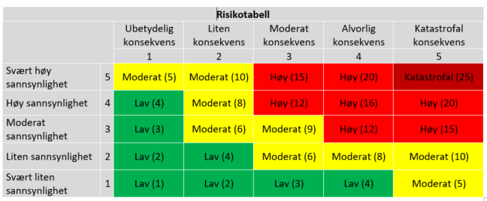

 |  | Sannsynlighet
Nivå | Beskrivelse | Veiledning
1 | Det er svært lite sannsynlig at hendelsen vil inntreffe | Uønsket hendelse kan forventes å inntreffe sjeldnere enn hvert 10. år (og/eller ingen kjente sårbarheter).
2 | Det er liten sannsynlighet for at hendelsen vil inntreffe | Uønsket hendelse kan forventes å inntreffe en eller flere ganger i løpet av de neste fem til ti år (og/eller få eller ingen kjente sårbarheter).
3 | Det er moderat sannsynlighet for at hendelsen vil inntreffe | Uønsket hendelse kan forventes å inntreffe en eller flere ganger i løpet av ett til fem år (og/eller kjente mindre alvorlige sårbarheter).
4 | Det er høy sannsynlighet for at hendelsen vil inntreffe | Uønsket hendelse kan inntreffe i løpet av kommende år og /eller det er kjente alvorlige sårbarheter
5 | Det er svært høy sannsynlighet for at hendelsen vil inntreffe | Uønsket hendelse forventes å inntreffe en eller flere ganger i løpet av kommende år og/eller det er kjente alvorlige sårbarheter.

 |  | Konsekvens
Nivå | Beskrivelse | Veiledning
1 | Konsekvensen for den registrertes personvern, anseelse og/eller personlig integritet vurders ubetydelig | Hendelsen vil kun føre til ubetydelig skade for de registrerte.
2 | Konsekvensen for den registrertes personvern, anseelse eller personlig integritet er liten, kan vurderes som uheldig, noe krenkende. | Hendelsen kan føre til forbigående, øknomisk tap for den registrerte. Hendelsen kan føre til midlertidig eller begrenset tap av den registrertes omdømme. Hendelsen kan føre til at den registrertes rett til personvern ikke er tilstrekkelig ivaretatt i en svært kort periode eller uten å involvere sårbare grupper.
3 | Konsekvensen for den registrertes personvern, anseelse eller personlig integritet er moderat, kan oppfattes som krenkende. | Hendelsen kan føre til økonomisk tap av noe varighet for den registrerte. Hendelsen kan føre til midlertidige eller noe mer alvorlig tap av den registrertes omdømme. Hendelsen kan føre til at den registrertes rett til personvern krenkes noe mer alvorlig.
4 | Konsekvensen for den registrertes personvern er alvorlig, anseelse eller personlig integritiet kan oppfattes som svært krenkende. | Hendelsen kan føre til betydelig økonomisk tap. Hendelsen kan føre til varig eller alvorlig tap av den registrertes omdømme. Hendelsen kan føre til at den registrertes rett til personvern krenkes alvorlig
5 | Konsekvensen for den registrertes personvern, anseelse eller personlig integritet er svært alvorlig, kan oppfattes som svært krenkende. | Hendelsen kan føre til varig og betydelig økonomisk tap. Hendelsen kan føre til varig og alvorlig tap av den registrertes omdømme (kan oppfattes som katastofal). Hendelsen kan føre til at den registrertes rett til personvern krenkes på en svært alvorlig måte.

